数据记录
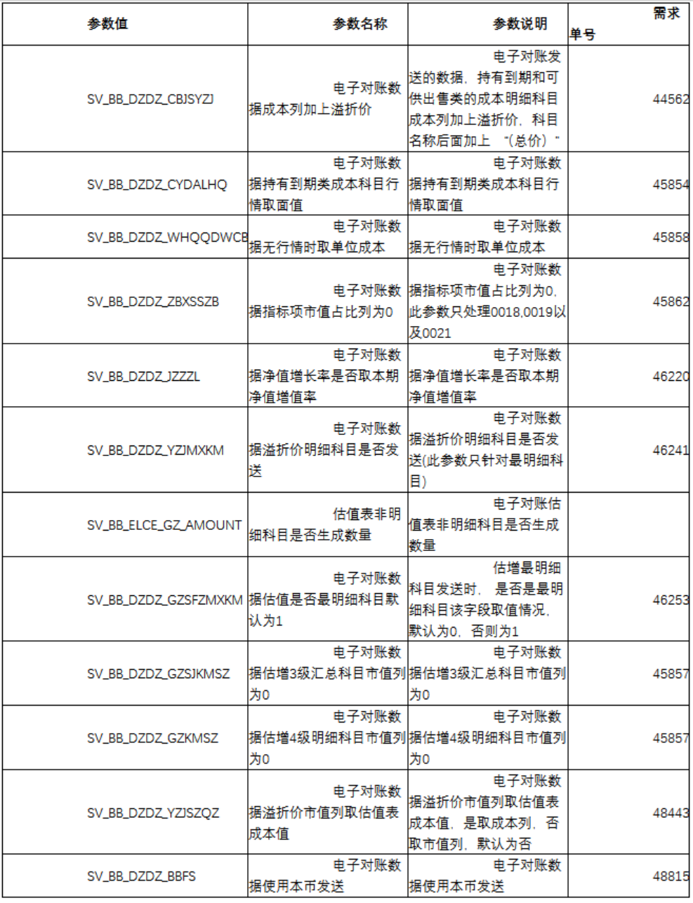
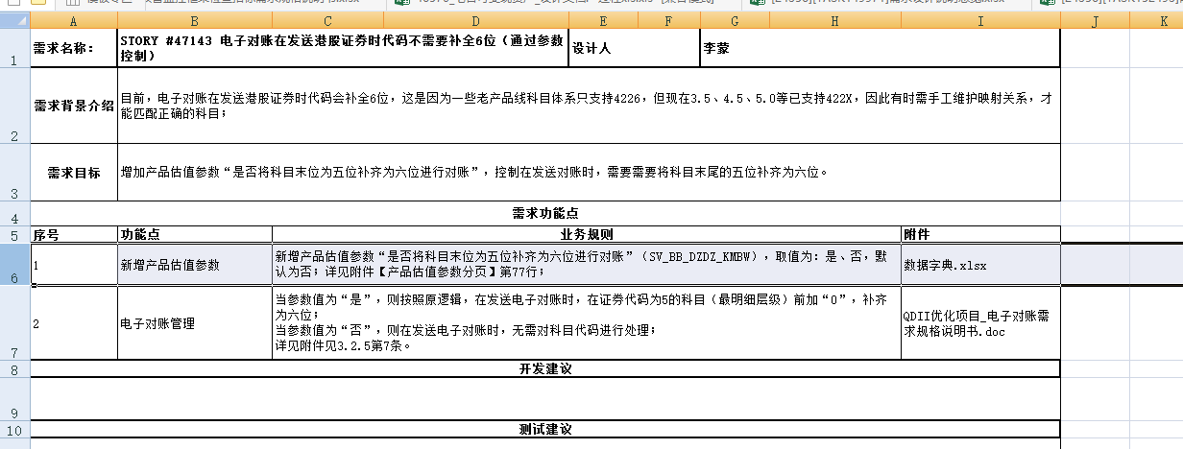

邮件中无需求号--未找到文档 46241--需求在禅道上海未开始

